Solicitud gráfica
 | Área: | Ciencias Naturales |  |  | Fecha:
 | Grado: | 6 |  |  | 2015-09-18
 | Título del tema: | LOS SERES VIVOS |  |  | ¿Cuaderno de estudio o recurso? | Cuaderno de Estudio
 | Editor: | Diego Molina Montenegro

 | Código guión o recurso: | CN_06_03_CO | ← Para determinar este código, visite la hoja de Ayuda
 |  |  |  |  | ESPECIFICACIÓN DE ARCHIVOS A ENTREGAR
Núm. | Archivo Shutterstock o ruta en web | Imagen para: | Tipo | Formato | Nombre imagen SMALL | Tamaño imagen SMALL | Nombre imagen ZOOM | Tamaño imagen ZOOM | Descripción | Observaciones
IMG01 | 158966483 | Cuaderno de Estudio | Fotografía | Horizontal | CN_06_03_CO_IMG01_small | 526 x 370 px | CN_06_03_CO_IMG01_zoom | 800 x 600 px | Collage de animales
IMG02 | 1° ESO/biología y geología/cuaderno de estudio/los seres vivos/la composición de los seres vivos | Cuaderno de Estudio | Fotografía | Vertical | CN_06_03_CO_IMG02_small | 526 x 370 px | CN_06_03_CO_IMG02_zoom | 800 x 600 px | Mujer tomando agua
IMG03 | a)202698757 - b)209370886 - c)155245424 d)19430929 d) 57891922 - e) 145644568 | Cuaderno de Estudio | Ilustración | Horizontal | CN_06_03_CO_IMG03_small | 526 x 370 px | CN_06_03_CO_IMG03_zoom | 800 x 600 px | Ilustrar como se muestra en observaciones | 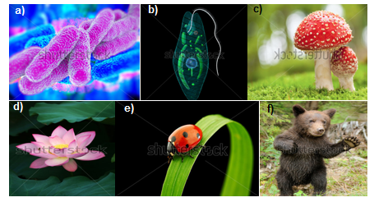
IMG04 | 116214526 | Cuaderno de Estudio | Ilustración | Vertical | CN_06_03_CO_IMG04_small | 526 x 370 px | CN_06_03_CO_IMG04_zoom | 800 x 600 px | Esquema de la fotosíntesis | Cambiar texto en inglés al español y elminar la palabra "concept" Plants make their food through photosyntesis - Las plantas fabrican su propio alimento a través de la fotosíntesis Released into atmosphere - liberado en la atmósfera Sun light - luz solar Sun light energy - Energía de la luz del sol sugar - azúcares stored in plant - almacenado en la planta
IMG05 | 92793046 | Cuaderno de Estudio | Ilustración | Horizontal | CN_06_03_CO_IMG05_small | 526 x 370 px | CN_06_03_CO_IMG05_zoom | 800 x 600 px | Hydra - animal marino | Colocar la palabra "yemas" en la imagen, como se muestra en la imagen
IMG06 | https://lh5.googleusercontent.com/-eq5pX-_geyU/UdbyGKmzreI/AAAAAAAAEqc/w6_-4BRDMtQ/w958-h560-no/figure_01_11_labeled.jpg | Cuaderno de Estudio | Ilustración | Horizontal | CN_06_03_CO_IMG06_small | 526 x 370 px | CN_06_03_CO_IMG06_zoom | 800 x 600 px | Árbol filogenético | Ilustrar lo más parecido a la imagen del link propuesto. Colocar nombres en español. First cells - primeras células protist - protistas plants - plantas fungi - hongos animals - animales Eukarya - Eucaria Archaea - Arquea Bacteria - Bacteria
IMG07 | 120411010 | Cuaderno de Estudio | Fotografía | Horizontal | CN_06_03_CO_IMG07_small | 526 x 370 px | CN_06_03_CO_IMG07_zoom | 800 x 600 px | Río tinto en España
IMG08 | 145028542 | Cuaderno de Estudio | Ilustración | Horizontal | CN_06_03_CO_IMG08_small | 526 x 370 px | CN_06_03_CO_IMG08_zoom | 800 x 600 px | Célula bacteriana | Cambiar texto en inglés al español
IMG09 | 162012344 | Cuaderno de Estudio | Ilustración | Horizontal | CN_06_03_CO_IMG09_small | 526 x 370 px | CN_06_03_CO_IMG09_zoom | 800 x 600 px | Formas bacterianas | Cambiar texto en inglés al español
IMG10 | 101601940 | Cuaderno de Estudio | Fotografía | Horizontal | CN_06_03_CO_IMG10_small | 526 x 370 px | CN_06_03_CO_IMG10_zoom | 800 x 600 px | Alga Volvox
IMG11 | 92979859 y 92979865 | Cuaderno de Estudio | Ilustración | Horizontal | CN_06_03_CO_IMG11_small | 526 x 370 px | CN_06_03_CO_IMG11_zoom | 800 x 600 px | Paramecio | 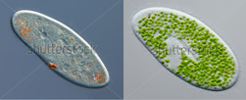 Ilustrar - unir imágenes como se muestra a continuación
IMG12 | 147090431 y 155214428 | Cuaderno de Estudio | Ilustración | Horizontal | CN_06_03_CO_IMG12_small | 526 x 370 px | CN_06_03_CO_IMG12_zoom | 800 x 600 px | Hongos | 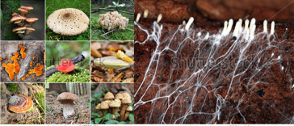 Ilustrar - unir imágenes como se muestra a continuación
IMG13 | a) 88706353 b) 273513161 c) 104931803 d) 161763620 e) 53029285 f) 281814911 | Cuaderno de Estudio | Ilustración | Vertical | CN_06_03_CO_IMG13_small | 526 x 370 px | CN_06_03_CO_IMG13_zoom | 800 x 600 px |  | 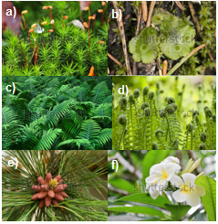 Ilustrar - unir imágenes como se muestra en la imagen
IMG14 | 189963272 | Cuaderno de Estudio | Fotografía | Horizontal | CN_06_03_CO_IMG14_small | 526 x 370 px | CN_06_03_CO_IMG14_zoom | 800 x 600 px | Collage de animales
IMG15 | 210660664 | Cuaderno de Estudio | Ilustración | Horizontal | CN_06_03_CO_IMG15_small | 526 x 370 px | CN_06_03_CO_IMG15_zoom | 800 x 600 px | Virus | Cambiar nombres de inglés al español

